CollectiveAccess
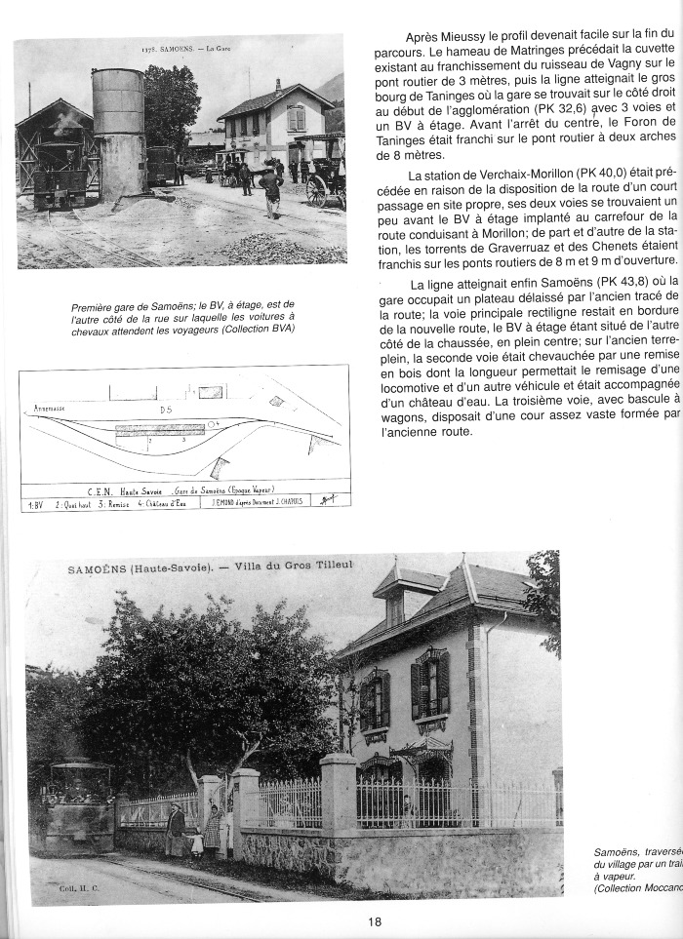
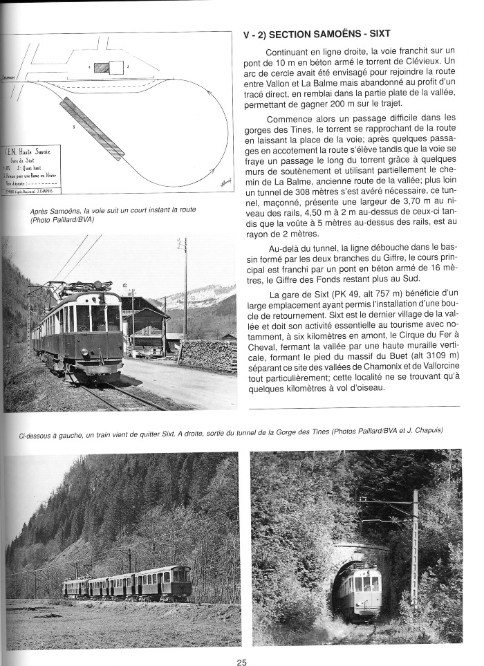
Image | Object | Description | Date
 | C E N Train ANNEMASSE - SIXT (1-0019) | Article et Photo de l 'ancienne gare de Samoëns , Plan de l'ancienne gare de Samoëns et photo de la villa du gros tilleul
 | C E N Train Annemasse - SIXT (1-014) | Plan de la section Samoëns- Sixt Photo du train C E N après Samoëns Photos de gauche a droite : Train qui quitte Sixt - Sortie du tunnel de la Gorge des Tines
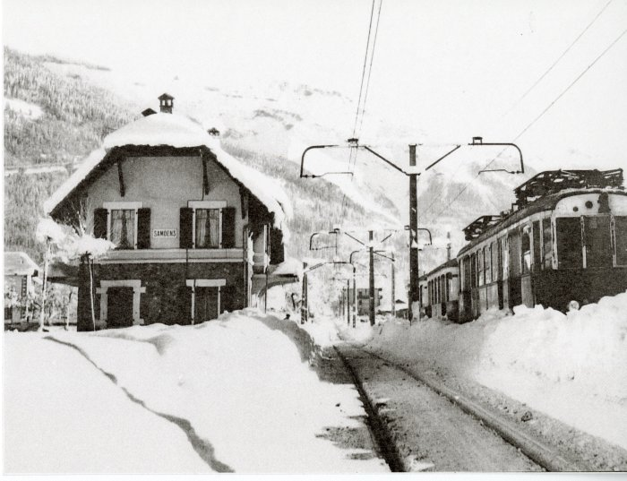 | Photo de la gare de Samoëns l'hiver (10-009) | Photo de la gare de Samoëns l'hiver
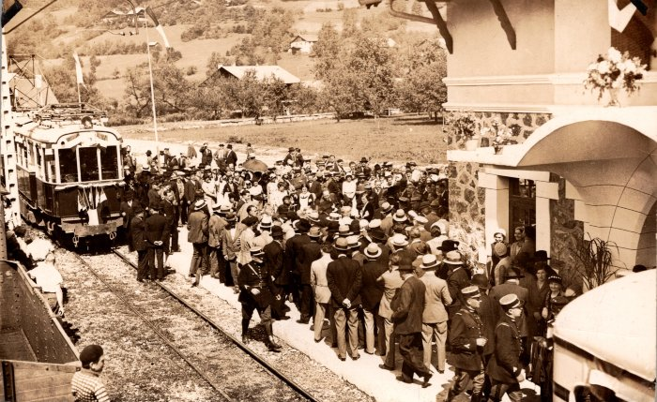 | Inauguration du tramway de Samoens - 1932 (2-1441) | Inauguration du tramway de Samoens - 1932
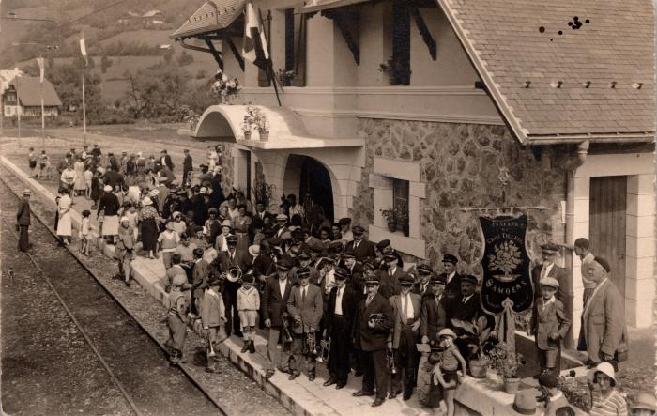 | La Fanfare du Gros Tilleul, Samoëns à la gare (2-1445) | La Fanfare du Gros Tilleul, Samoëns à la gare

